Лист1
 | Наименование | Ссылка на сайт | Изображение | Остатки | Оптовая цена от 100 000 руб | Оптовая цена от 20 000 руб. | Розничная цена | вставить кол-во пледов для подсчета суммы от 100 000 руб. | вставить кол-во пледов для подсчета суммы от 20 000 руб.
 |  |  |  | 201 |  |  |  | 0.00 ₽ | 0.00 ₽
p0001 | Плед индейский узор, Акрил, 130*170 cм | https://rutricot.ru/0690 | 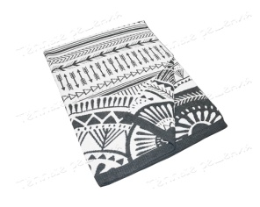 | 0 | 990.00 ₽ | 1,350.00 ₽ | 2,250.00 ₽
p0002 | Плед олени бордовый, 30% шерсть/ 70% акрил,130*170 см + коробка (если нужна) | https://rutricot.ru/0692 | 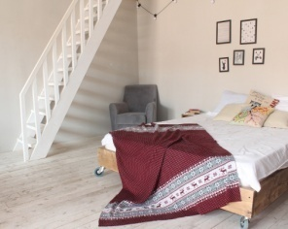 | 0 | 1,374.00 ₽ | 1,690.00 ₽ | 2,390.00 ₽
p0003 | плед зимняя сказка, Акрил, 130*170 cм | https://rutricot.ru/0688 | 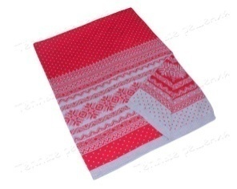 | 0 | 990.00 ₽ | 1,350.00 ₽ | 2,250.00 ₽
p0004 | плед дубовые листья, Акрил, 130*170 cм | https://rutricot.ru/0689 | 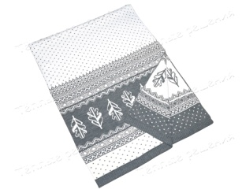 | 0 | 990.00 ₽ | 1,350.00 ₽ | 2,250.00 ₽
p0005 | плед олени красный, 30% шерсть/ 70% акрил,130*170 см + коробка (если нужна) | https://rutricot.ru/0691 | 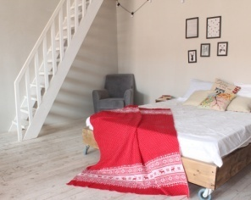 | 0 | 1,374.00 ₽ | 1,690.00 ₽ | 2,390.00 ₽
p0006 | плед олени зеленый, 30% шерсть/ 70% акрил,130*170 см + коробка (если нужна) | https://rutricot.ru/0694 | 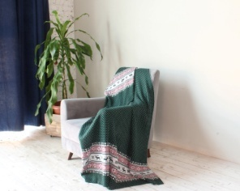 | 0 | 1,374.00 ₽ | 1,690.00 ₽ | 2,390.00 ₽
p0007 | плед олени сирень, 30% шерсть/ 70% акрил,130*170 см + коробка (если нужна) | https://rutricot.ru/0695 | 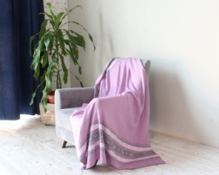 | 0 | 1,374.00 ₽ | 1,690.00 ₽ | 2,390.00 ₽
p0008 | плед олени т. Синий,30% шерсть/ 70% акрил,130*170 см + коробка (если нужна) | https://rutricot.ru/0693 | 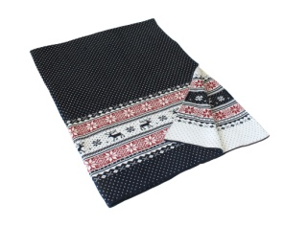 | 0 | 1,374.00 ₽ | 1,690.00 ₽ | 2,390.00 ₽
p0009 | плед олени серый, 30% шерсть/ 70% акрил,130*170 см + коробка (если нужна) | https://rutricot.ru/0696 | 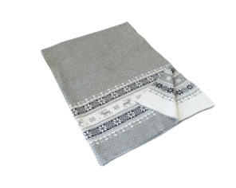 | 0 | 1,374.00 ₽ | 1,690.00 ₽ | 2,390.00 ₽
p0010 | Плед олени георгин, 30% шерсть/ 70% акрил,130*170 см + коробка (если нужна) | https://rutricot.ru/0697 | 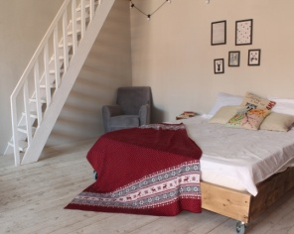 | 0 | 1,374.00 ₽ | 1,690.00 ₽ | 2,390.00 ₽
p0011 | плед олени т. Серый, 30% шерсть/ 70% акрил,130*170 см + коробка (если нужна) | https://rutricot.ru/0698 | 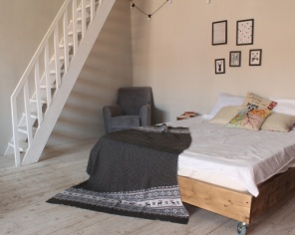 | 0 | 1,374.00 ₽ | 1,690.00 ₽ | 2,390.00 ₽
p0012 | плед коса василек 30/70, Артикул 0668 + коробка (если нужна) | https://rutricot.ru/0668 | 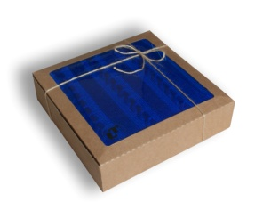 | 3 | 980.00 ₽ | 1,350.00 ₽ | 2,100.00 ₽
p0013 | плед коса оранж, 30% шерсть/ 70% акрил, 130*170см + коробка (если нужна) | https://rutricot.ru/0669 | 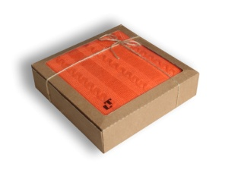 | 4 | 980.00 ₽ | 1,350.00 ₽ | 2,100.00 ₽
p0014 | плед коса баклажан, акрил, 130*170 см +коробка (если нужна) | https://rutricot.ru/0670 | 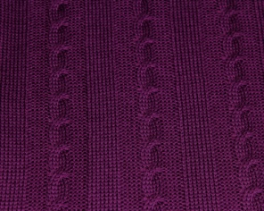 | 0 | 560.00 ₽ | 770.00 ₽ | 1,250.00 ₽
p0015 | Плед коса дымок, Акрил + коробка (если нужна) | https://rutricot.ru/0671 | 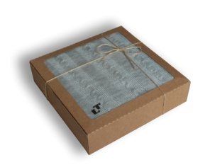 | 0 | 560.00 ₽ | 770.00 ₽ | 1,250.00 ₽
p0016 | плед платочка василек + коробка (если нужна) |  | 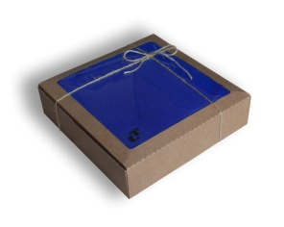 | 0 | 0.00 ₽ | 0.00 ₽ | 0.00 ₽
p0017 | плед рис шоколадный, 125*140 см, Везув + коробка (если нужна) |  |  | 34 | 710.00 ₽ | 970.00 ₽ | 1,610.00 ₽
p0018 | плед рис бежевый 125*140 см, Везув + коробка (если нужна) | https://rutricot.ru/0218 |  | 22 | 710.00 ₽ | 970.00 ₽ | 1,610.00 ₽
p0019 | плед рис серый 125*140 см, Везув + коробка (если нужна) |  | 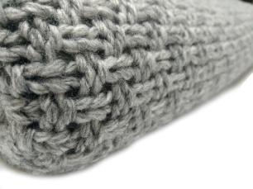 | 28 | 710.00 ₽ | 970.00 ₽ | 1,610.00 ₽
p0020 | плед рис персиковый 125*140 см, Везув + коробка (если нужна) |  | 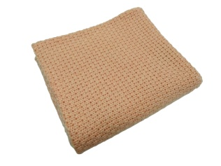 | 27 | 710.00 ₽ | 970.00 ₽ | 1,610.00 ₽
p0021 | плед рис небесный 125*140 см, Везув + коробка (если нужна) |  |  | 25 | 710.00 ₽ | 970.00 ₽ | 1,610.00 ₽
p0022 | плед длинная коса,везув, молочный, 110*160 см + коробка (если нужна) |  | 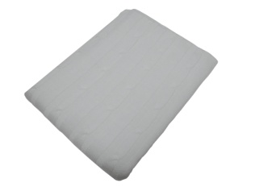 | 27 | 710.00 ₽ | 970.00 ₽ | 1,610.00 ₽
p0023 | косы, акрил, бильярд, 130*170 см + коробка (если нужна) |  | 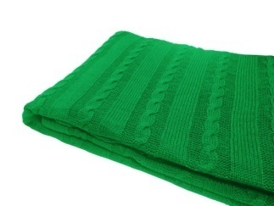 | 0 | 560.00 ₽ | 770.00 ₽ | 1,250.00 ₽
p0024 | Косы, акрил, Керамический, 125*160см |  | 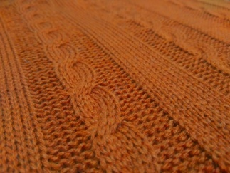 | 0 | 560.00 ₽ | 770.00 ₽ | 1,250.00 ₽
p0025 | косы, акрил, клевер, 125*160 см |  |  | 0 | 560.00 ₽ | 770.00 ₽ | 1,250.00 ₽
p0026 | косы акрил (бордо) |  | 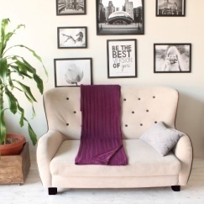 | 0 | 560.00 ₽ | 770.00 ₽ | 1,250.00 ₽
p0027 | косы акрил (лен) |  |  | 0 | 560.00 ₽ | 770.00 ₽ | 1,250.00 ₽
p0028 | Коса 3 кл. Марс (молочный) 125*140 + коробка (если нужна) |  |  | 0 | 1,060.00 ₽ | 1,450.00 ₽ | 2,300.00 ₽
p0029 | коса 3 кл. марс (св. синий) 125*140 |  |  | 0 | 1,060.00 ₽ | 1,450.00 ₽ | 2,300.00 ₽
p0030 | коса 3 кл. марс (синий) 125*140 + коробка (если нужна) |  |  | 4 | 1,060.00 ₽ | 1,450.00 ₽ | 2,300.00 ₽
p0031 | Коса длинная, бежевый, везув, 115*150 см |  | 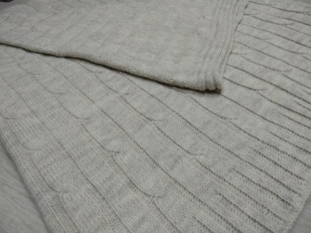 | 9 | 710.00 ₽ | 970.00 ₽ | 1,610.00 ₽
p0032 | Плед коса 7 кл. (белый) 110*170 |  |  | 0 | 560.00 ₽ | 770.00 ₽ | 1,250.00 ₽
p0033 | шахматы (экрю) 130*170 акрил 100% + коробка (если нужна) |  |  | 0 | 560.00 ₽ | 770.00 ₽ | 1,250.00 ₽
p0034 | шахматы (верблюжий) 130*170 акрил 100% + коробка (если нужна) |  |  | 10 | 560.00 ₽ | 770.00 ₽ | 1,250.00 ₽
p0035 | шахматы (бирюза) 130*170 акрил 100% + коробка (если нужна) |  |  | 8 | 560.00 ₽ | 770.00 ₽ | 1,250.00 ₽
p0036 | шахматы (лаванда) 130*170 акрил 100% + коробка (если нужна) |  | 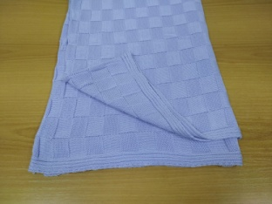 | 0 | 560.00 ₽ | 770.00 ₽ | 1,250.00 ₽
K0001 | Коробка 8,5*28*28 см |  | 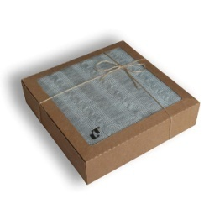 | 1400 | 80.00 ₽ | 100.00 ₽ | 120.00 ₽

